1.IDENTIFICACION
INFORMACIÓN GENERAL |  | INFORMACIÓN DEL ESTUDIO RESPECTIVO
 |  | NODO NÚMERO |  |  |  |  | 25654
 |  | INFORME NÚMERO |  |  |  |  | 1728
CONTRATISTA | UNIÓN TEMPORAL MOVILIDAD 2014 | ORDEN DE TRABAJO No. |  |  |  |  | PROGRAMACION BASICA
 |  | FECHA DE LA ORDEN DE TRABAJO |  |  |  |  | -
 |  | FECHA DE LA TOMA DE INFORMACIÓN |  |  |  |  | 170914
 |  | DÌA DE LA SEMANA
OBJETO DEL CONTRATO | REALIZAR LA TOMA DE INFORMACIÓN DE CAMPO, COMO INSUMO DEL PROGRAMA DE MONITOREO, SEGUIMIENTO Y PLANEACIÓN DEL TRÁNSITO Y EL TRANSPORTE DE BOGOTA D.C | TIPO DE ESTUDIO |  |  |  |  | VOLÚMENES POR TIPO DE VEHÍCULO DISCRIMINANDO CAMIONES
 |  | NOMBRE DEL ARCHIVO |  |  |  |  | 25654_AK_24_X_CL_66_Y_AC_68_140917_VOL.xlsx
 |  | CÓDIGO DEL ESTUDIO |  |  |  |  | VOL
 |  | LUGAR DE LA TOMA DE INFORMACIÓN
NÚMERO DE CONTRATO | 2072-2013 | COORDENADA X |  |  |  |  | LONGITUD
 |  | COORDENADA Y |  |  |  |  | LATITUD

FECHA DE INICIO DEL CONTRATO | 22-01-2014 | PROFESIONALES RESPONSABLES
 |  | CONSULTOR (DIRECTOR) |  |  |  |  | ING. MSC. SANDRA LUCIA NAVAS TEQUIA
 |  | CONSULTOR (COORDINADOR GENERAL) |  |  |  |  | ING. MSC. LUIS FERNANDO RUBIANO BARRERO
INTERVENTORÍA | UNIVERSIDAD NACIONAL DE COLOMBIA | CONSULTOR (EXPERTO EN TRÁNSITO Y TRANSPORTE) |  |  |  |  | ING. ESP. DIANA PAOLA PARADA
 |  | CONSULTOR (ING ANÀLISIS) |  |  |  |  | ING. ESPE. FERNANDO BECERRA
 |  | INTERVENTORÍA (DIRECTOR) |  |  |  |  | ING. MSC. ARTURO ZARATE
 |  | INTERVENTORÍA (ESPECIALISTA) |  |  |  |  | ING. MSC. WILLIAM CASTRO
 |  | INTERVENTORÍA (RESIDENTE) |  |  |  |  | ING. JOSÉ EDWIN TORRES
OBJETO DEL CONTRATO | INTERVENTORÍA TÉCNICA, ADMINISTRATIVA Y FINANCIERA PARA LA TOMA DE INFORMACIÓN DE CAMPO COMO INSUMO DEL PROGRAMA DE MONITOREO, SEGUIMIENTO Y PLANEACIÓN DEL TRÁNSITO Y TRANSPORTE DE BOGOTÁ D.C. | SUPERVISOR SECRETARIA MOVILIDAD |  |  |  |  | ING. FABIAN GONZALEZ

 |  | VERSIONES DEL ESTUDIO
 |  | NÚMERO |  | FECHA | OBSERVACIONES
NÚMERO DE CONTRATO | 2072-2013 | Versión 0 |  | 06/10/2014
 |  | Versión 0 |  | 16/10/2014 | SE ATENDIERON OBSERVACIONES DE INTERVENTORÍA SEGÚN OFICIO FI-INT-CMTTUB14-571-14, SE DA RESPUESTA MEDIANTE OFICIO N° ICV-187-C-995. En la hoja 2.BASE para el movimiento 1 en el periodo de las 14:45 horas (71G) se presenta una disminución en el volumen de livianos a causa de semáforo ubicados sobre la avenida carrera 24 el cual no permite el rápido despeje del acceso. Para el movimiento 4 en el periodo de las 09:00 horas (336J) se presenta un aumento en el volumen de buses, esta variación corresponde a una situación normal del trafico dado el periodo del día. En las celdas 19Z y 168Z no se registra dato alguno. En todos los casos la información se corroboro con la registrada en formatos de campo.
 |  | Versión 1
FECHA DE INICIO DEL CONTRATO | 21-01-2014 | Versión 2

 |  | DESCRIPCIÓN DE LA TOMA DE INFORMACIÓN
 |  | TIPO DE VEHÍCULO | FACTOR DE EQUIVALENCIA | MOVIMIENTOS AFORADOS |  |  | No. DE PERÍODOS | HORA
ESQUEMA |  |  |  | ACCESO | LENTA | RÁPIDA | HORARIO DEL PERÍODO No. 1 | 22:00-06:00
 |  | L | 1 | NORTE | 1 |  | HORARIO DEL PERÍODO No. 2 | 06:00-14:00
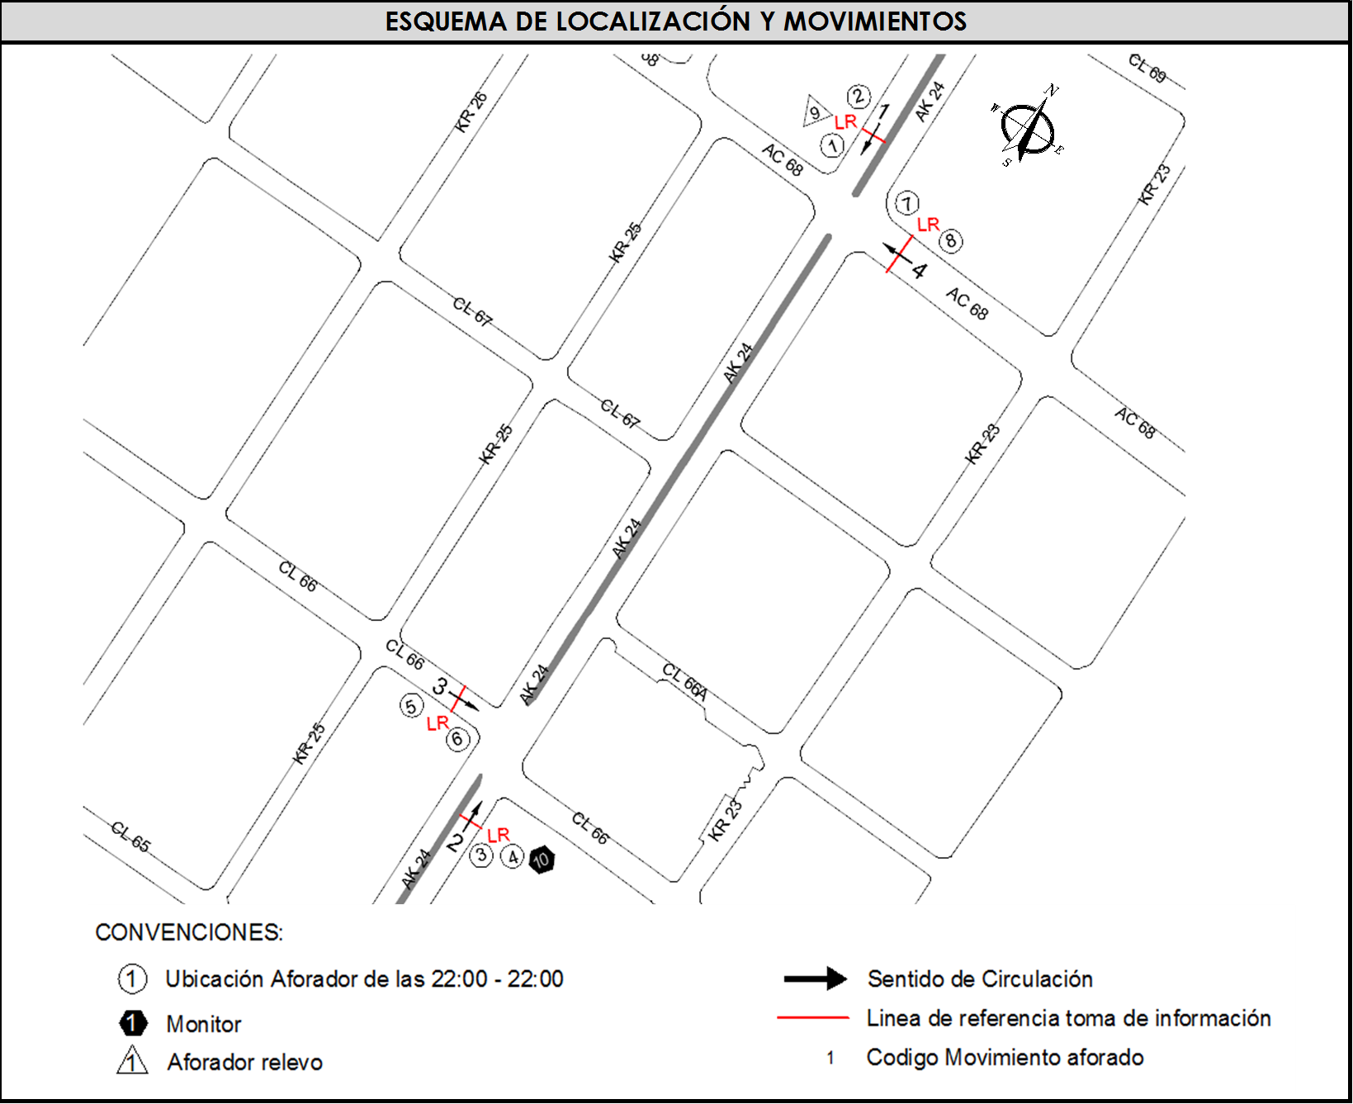
 |  | C | 2 | SUR | 2 |  | HORARIO DEL PERÍODO No. 3 | 14:00-22:00
 |  |  |  | OCCIDENTE | 3 |  | No. DE HORAS TOMADAS | 24
 |  | BT | 2 | ORIENTE | 4 |  | HORARIO DE LA TOMA DE INFORMACIÓN | 22:00-22:00
 |  | B | 2 |  |  |  | No. DE EQUIPOS UTILIZADOS | 10
 |  |  |  | OBSERVACIONES DE LA TOMA DE INFORMACIÒN
 |  | AL | 2 | OBSERVACION |  |  |  |  | ACCESO
 |  | AT | 2.5 | SE PRESENTA LLUVIAS EN LA ZONA DE AFORO, EN EL PERIODO DE LAS 21:30-23:00 HORAS. |  |  |  |  | TODOS
 |  | BA | 2.5 | DURANTE LA TOMA DE INFORMACIÓN SE OBSERVARON VARIACIONES EN EL FLUJO VEHICULAR DE DIFERENTES TIPOS DE VEHÍCULOS DURANTE LA JORNADA, SIN EVIDENCIARSE CAUSA EN LA ZONA DE AFORO. |  |  |  |  | TODOS
 |  | ESP | 2
 |  | INT | 2
 |  | C2P | 2.5
 |  | C2G | 2.5
 |  | C3 | 2.5
 |  | C4 | 2.5
 |  | C5 | 2.5
 |  | C6 | 2.5
 |  | >C6 | 2.5
 |  | M | 0.5
 |  | BIC | 0.3

 |  | ANALISIS PUNTUAL
 |  | LA INTERSECCIÓN DE LA AVENIDA CARRERA 24 CON AVENIDA CALLE 68 Y CALLE 66. SE ENCUENTRA UBICADA EN EL SECTOR OCCIDENTE DE LA CIUDAD, EN LA LOCALIDAD DE BARRIOS UNIDOS. LA AVENIDA CARRERA 24 ESTA CONFORMADA POR DOS CALZADAS UNA POR SENTIDO DE CIRCULACIÓN, CADA CALZADA CUENTA CON TRES CARRILES QUE OPERAN EN SENTIDO NORTE-SUR Y VICEVERSA. LA AVENIDA CALLE 68 ESTA COMPUESTA POR UNA CALZADA DE TRES CARRILES AL COSTADO ORIENTE Y DOS AL COSTADO OCCIDENTE DE LA INTERSECCIÓN, QUE PERMITEN LA CIRCULACIÓN EN SENTIDO ORIENTE-OCCIDENTE ÚNICAMENTE, MIENTRAS QUE LA CALLE 66 SE COMPONE DE UNA CALZADA DE DOS CARRILES CON SENTIDO DE CIRCULACIÓN EN SENTIDO OCCIDENTE-ORIENTE. EL VOLUMEN TOTAL AFORADO EN LA INTERSECCIÓN FUE DE 86.732 VEHÍCULOS MIXTOS, DISCRIMINADOS DE LA SIGUIENTE MANERA: EL 63,0% CORRESPONDEN A VEHÍCULOS LIVIANOS, EL 21,3% A MOTOS, EL 9,1% A TRANSPORTE PÚBLICO COLECTIVO Y MASIVO, Y EL 2,7% A VEHÍCULOS DE CARGA (CAMIONES). LOS PERÍODOS DE MÁXIMA DEMANDA SE PRESENTAN ENTRE LAS 12:00-13.00 HORAS, Y ENTRE LAS 16:00-17:00 HORAS. LA HORA PICO TOTAL DE LA INTERSECCIÓN SE REGISTRA EN EL PERIODO N°2 ENTRE LAS 12:00-13:00 HORAS, PERIODO EN EL QUE SE MOVILIZA UN TOTAL DE 6.120 VEHÍCULOS MIXTOS, DE LOS CUALES EL 66,4% CORRESPONDE A VEHÍCULOS LIVIANOS, EL 19,7% A MOTOS, EL 6,7% A TRANSPORTE PÚBLICO COLECTIVO Y MASIVO, EL 3,6% A TRANSPORTE DE CARGA (CAMIONES) Y FINALMENTE EL 3,6% CORRESPONDE A BICICLETAS.

 |  | REGISTRO FOTOGRÁFICO
 |  | 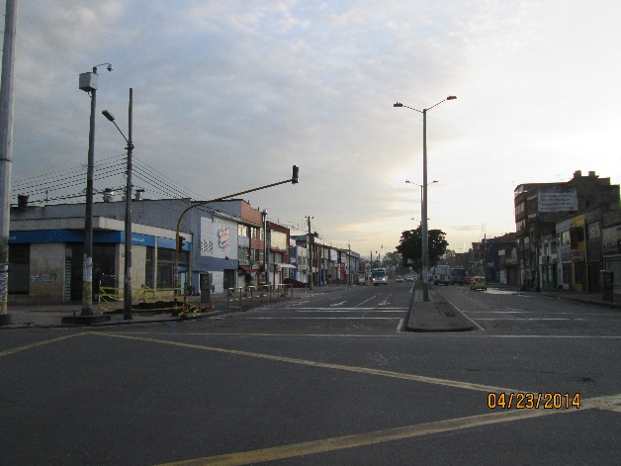 |  |  |  |  | 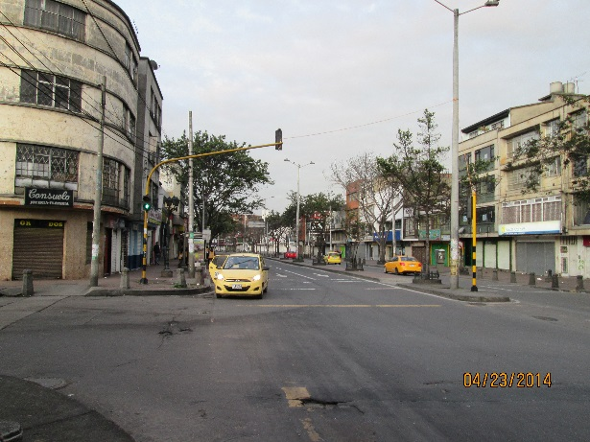

 |  | ACCESO NORTE |  |  |  |  | ACCESO SUR

 |  | 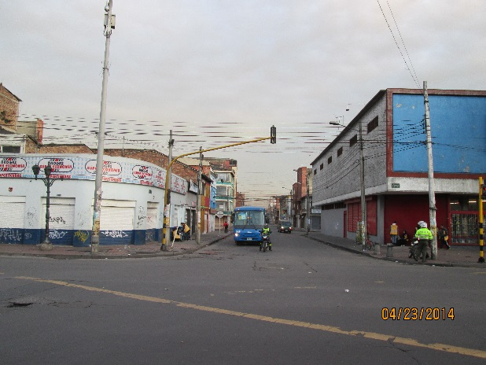 |  |  |  |  | 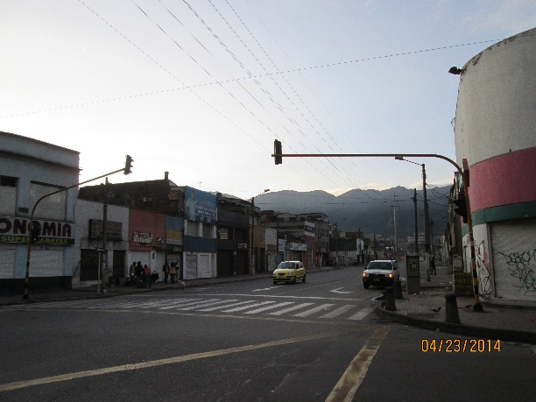

 |  | ACCESO OCCIDENTE |  |  |  |  | ACCESO ORIENTE

